DASHBOARD-CFO
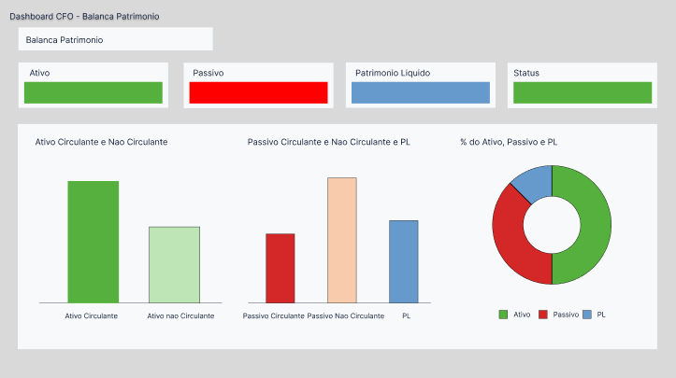

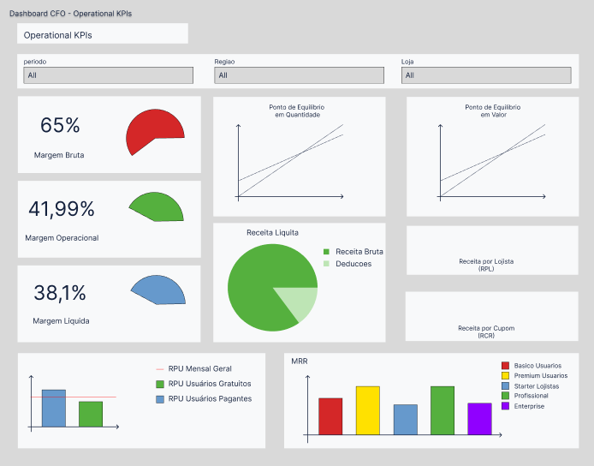

Ticket Medio
 | Cashbark | Receita Total | Receita Total | Receita Total | Deconto | Receita Total | Produto | Receita Total
Janeiro | ¥8,500.00 | 1 | ¥1,000.00 | 1 | ¥2,423.43 | 1 | ¥1,000.00 | 1
Fevereiro | ¥18,700.00 |  | ¥1,000.00 |  | ¥864.86 |  | ¥1,000.00
Março | ¥13,333.33 |  | ¥1,666.67 |  | ¥3,907.20 |  | ¥1,666.67
Abril | ¥12,500.00 |  | ¥7,500.00 |  | ¥2,930.40 |  | ¥7,500.00
Maio | ¥1,175.00 |  | ¥2,715.00 |  | ¥2,121.12 |  | ¥2,715.00
Junho | ¥2,307.69 |  | ¥173.08 |  | ¥90.51 |  | ¥173.08
Julho | ¥1,902.38 |  | ¥242.86 |  | ¥555.34 |  | ¥242.86
Agosto | ¥1,227.10 |  | ¥313.18 |  | ¥712.99 |  | ¥313.18
Setembro | ¥890.48 |  | ¥879.05 |  | ¥759.85 |  | ¥879.05
Outubro | ¥2,053.33 |  | ¥666.67 |  | ¥405.72 |  | ¥666.67
Novembro | ¥1,412.29 |  | ¥642.86 |  | ¥762.19 |  | ¥642.86
Dezembro | ¥1,111.11 |  | ¥625.00 |  | ¥430.42 |  | ¥625.00

Margem Operacional do Produto
 | ¥0.13
 | ¥0.87
Margem Operacional do Cashbark
 | ¥0.53 | ¥0.53
 | ¥0.47 | ¥0.47
Margem Operacional do Desconto
 | ¥0.17 | ¥0.17
 | ¥0.83 | ¥0.83

Receita Líquita do Cashbark
Repasses | ¥5,009,990.00
Receita Liquida | ¥4,403,504.00
Receita Líquita do Desconto
Repasses | ¥600,796.00
Receita Liquida | ¥2,929,162.00
Receita Líquita do Produto
Repasses | ¥420,212.00
Receita Liquida | ¥2,902,004.00

Receita Líquita Total
Receita | ¥16,265,668.00
Repasses | ¥6,030,998.00
Participação Diária
Manha | 13123
Tarde | 14312
Noite | 24124
Participação Semanal
Seg | 122213
Ter | 122132
Qua | 241424
Qui | 121312
Sex | 341214
Sab | 123132
Dom | 132132

Ticket Medio Total
 | Ticket Medio Diária | Receita Total | Receita Total | Receita Total | Receita Total
Seg | ¥8,500.00 | 1 | 1 | 1 | 1
Ter | ¥18,700.00
Qua | ¥13,333.33
Qui | ¥12,500.00
Sex | ¥1,175.00
Sab | ¥2,307.69
Dom | ¥1,902.38

Top 5 de Participação do Categotia
A | 123322 | 123322
B | 123132 | 123132
C | 234432 | 234432
D | 234324 | 234324
E | 234432 | 234432
Top 5 de Receita do Categotia
A | 132312312 | 123322
B | 132321321 | 123132
C | 132132321 | 234432
D | 312312321 | 234324
E | 312312321 | 234432

Índices de Liquidez

R$ 0.20 |  |  |  |  | R$ 0.10 |  |  |  |  |  | R$ 600.13 |  |  |  |  |  | R$ 583.41

Liquidez Corrente |  |  |  |  | Liquidez Seca |  |  |  |  |  | Liquidez Imediata |  |  |  |  |  | Liquidez Geral

Ativo Circulante | R$1,000,000.00
Ativo Não Circulante | R$5,000,000.00
Estoques | R$500,000.00
Passivo Circulante | R$5,000,000.00
Passivo Não Circulante | R$100,000.00

Índices de Endividamento

567% |  |  |  |  | 98% |  |  |  |  |  | 556%

Participação de Capital de Terceiros |  |  |  |  | Composição do Endividamento |  |  |  |  |  | Imobilização do Patrimônio Líquido

Participação do Capital de Terceiros
Passivo Circulante | R$5,000,000.00
Passivo Não Circulante | R$100,000.00
Patrimônio Líquido | R$900,000.00
Composição do Endividamento
Passivo Circulante | R$5,000,000.00
Passivo Não Circulante | R$100,000.00
Imobilização do Patrimônio Líquido
Ativo Não Circulante | R$5,000,000.00
Patrimônio Líquido | R$900,000.00

 | PCT | CE | IPL
Janeiro | 100 | 20 | 100
Fevereiro | 50 | 10 | 120
Março | 60 | 20 | 90
Abril | 80 | 40 | 60
Maio | 200 | 70 | 160
Junho | 260 | 90 | 250
Julho | 420 | 120 | 380
Agosto | 480 | 130 | 470
Setembro | 557 | 98 | 556
Outubro | 600 | 120 | 600
Novembro | 700 | 120 | 600
Dezembro | 800 | 150 | 700

Evolução Temporal

R$ 496,000.00 |  |  |  |  | R$ 489,632.00 |  |  |  |  |  | R$ 6,368.00

Receita Líquida |  |  |  |  | CPV |  |  |  |  |  | Lucro Bruto

Evolução Temporal
 | Receita Líquida | CPV | Lucro Bruto
Janeiro | R$850,000.00 | R$100,000.00 | R$750,000.00
Fevereiro | R$935,000.00 | R$50,000.00 | R$885,000.00
Março | R$800,000.00 | R$100,000.00 | R$700,000.00
Abril | R$1,000,000.00 | R$600,000.00 | R$400,000.00
Maio | R$235,000.00 | R$543,000.00 | R$(308,000.00)
Junho | R$600,000.00 | R$45,000.00 | R$555,000.00
Julho | R$799,000.00 | R$102,000.00 | R$697,000.00
Agosto | R$589,006.00 | R$150,326.00 | R$438,680.00
Setembro | R$496,000.00 | R$489,632.00 | R$6,368.00
Outubro | R$1,232,000.00 | R$400,000.00 | R$832,000.00
Novembro | R$988,600.00 | R$450,000.00 | R$538,600.00
Dezembro | R$888,888.00 | R$500,000.00 | R$388,888.00

Análise de Receita por Usuários (RPU)

R$ 20.00 |  |  |  |  |  |  |  | R$ 4.28 |  |  |  |  |  |  |  |  | R$ 242.42

RPU Mensal Geral |  |  |  |  |  |  |  | RPU Usuário Gratuitos |  |  |  |  |  |  |  |  | RPU Usuários Pagantes

 |  |  | R$ 81.18 |  |  |  |  |  |  |  |  |  | R$ 422.10

 |  |  | LTV Usuários Gratuitos |  |  |  |  |  |  |  |  |  | LTV Usuários Pagantes

 | Janeiro | Taxa | Fevereiro | Taxa | Março | Taxa | Abril | Taxa | Maio | Taxa | Junho | Taxa | Julho | Taxa | Agosto | Taxa | Setembro | Taxa | Outubro | Taxa | Novembro | Taxa | Dezembro | Taxa
RPU Mensal Geral | R$ 5.00 | 2% | R$ 3.00 | -40% | 6 | 100% | 6.1 | 2% | 7 | 15% | 8 | 14% | 6 | -25% | 4 | -33% | 10 | 150% |  | -100% |  | #DIV/0! |  | #DIV/0!
RPU Usuário Gratuitos | R$ 1.20 | 2% | R$ 0.80 | -33% | 2.2 | 175% | 2.3 | 5% | 3 | 30% | 4 | 33% | 2 | -50% | 3 | 50% | 20 | 567% |  | -100% |  | #DIV/0! |  | #DIV/0!
RPU Usuários Pagantes | R$ 80.42 | 1% | R$ 70.41 | -12% | 50.41 | -28% | 50.42 | 0% | 51 | 1% | 52 | 2% | 53 | 2% | 58 | 9% | 30 | -48% |  | -100% |  | #DIV/0! |  | #DIV/0!
LTV Usuários Gratuitos | R$ 24.40 | 3% | R$ 26.40 | 8% | 24.4 | -8% | 24.9 | 2% | 26 | 4% | 27 | 4% | 28 | 4% | 26 | -7% | 40 | 54% |  | -100% |  | #DIV/0! |  | #DIV/0!
LTV Usuários Pagantes | R$ 40.21 | 4% | R$ 40.29 | 0% | 4.2 | -90% | 4.9 | 17% | 6 | 22% | 8 | 33% | 10 | 25% | 9 | -10% | 50 | 456% |  | -100% |  | #DIV/0! |  | #DIV/0!
Análise de Receita por Usuário em 2025
 | RPU Mensal Geral | RPU Usuário Gratuitos | RPU Usuários Pagantes | LTV Usuários Gratuitos | LTV Usuários Pagantes
Janeiro | 0.02 | 0.02 | 0.01 | 0.03 | 0.04
Fevereiro | -0.4 | -0.33333333333 | -0.1244715245 | 0.081967213115 | 0.0019895548371
Março | -0.4 | -0.33333333333 | -0.1244715245 | 0.081967213115 | 0.0019895548371
Abril | 1 | 1.75 | -0.284050561 | -0.075757575758 | -0.89575577066
Maio | 0.016666666667 | 0.045454545455 | 0.00019837333862 | 0.020491803279 | 0.16666666667
Junho | 0.14754098361 | 0.30434782609 | 0.011503371678 | 0.044176706827 | 0.22448979592
Julho | 0.14285714286 | 0.33333333333 | 0.019607843137 | 0.038461538462 | 0.33333333333
Agosto | -0.25 | -0.5 | 0.019230769231 | 0.037037037037 | 0.25
Setembro | -0.33333333333 | 0.5 | 0.094339622642 | -0.071428571429 | -0.1
Outubro | 1.5 | 5.6666666667 | -0.48275862069 | 0.53846153846 | 4.5555555556

